სარჩევი
ავტოსატრანსპორტო საშუალების ტექნიკური მონაცემები/ Vehicle technical identifciation details
მარკა: |  | CATERPILLAR
ტიპი: |  | ბულდოზერი/Bulldozer
მოდელი: |  | D6R2
საიდენტიფიკაციო ნომერი: |  | CAT00D6RVSSS00451
მაქს. სიმძლავრე (კვტ): |  | 130.5
საწვავის ტიპი: |  | დიზელი / Diesel
რეგისტრაციის ნომერი: |  | WW601W
გამოშვების წელი: |  | 2016

დაზიანება/დეფექტი
ტექნიკას მუშაობის დროს დაუზიანდა შალგის ზვენო, რამაც გამოიწვია ჯაჭვის გადმოვარდნა. ადგილზე დათვალიერების და დეფექტაციის შედეგად დადგინდა შემდეგ ნაწილების შეცვლის საჭიროება:

დეფექტაცია
N | დასახელება და ნაწილის კოდი (ნომერი) | რაოდენობა (ცალი)
1 | ჯაჭვის წინა დამცავი - P/N: 1893032 | 4 ცალი
2 | ჭანჭიკი - P/N: 8T4139 | 28 ცალი
3 | ძალოვანი შუასადები - P/N: 8T4223 | 28 ცალი
4 | ჯაჭვის უკანა დამცავი - P/N: 1604103 | 4 ცალი
5 | სავალი ნაწილი კომპლექტში (ჯაჭვი, საფეხური) აწყობილი - P/N: 3855458 | 2 ცალი
6 | გორგოლაჭის ყბა - P/N: 3179080 | 24 ცალი
7 | გორგოლაჭი ორ შრიანი - P/N: 2880935 | 4 ცალი
8 | გორგოლაჭი ერთ შრიანი - P/N: 2880934 | 8 ცალი
9 | ჭანჭიკი - P/N: 6V3669 | 48 ცალი
10 | ძალოვანი შუასადები - P/N: 8T3282 | 48 ცალი
11 | მომსახურება (ზემოთ ჩამოთვლილი მასალების მოხსნა/დაშლა/მონტაჟი) | 1 ცალი

ტექნიკის დაზიანებული დეტალების სურათები

 | 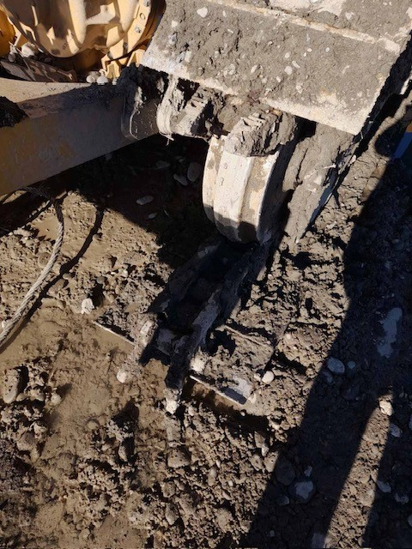 | 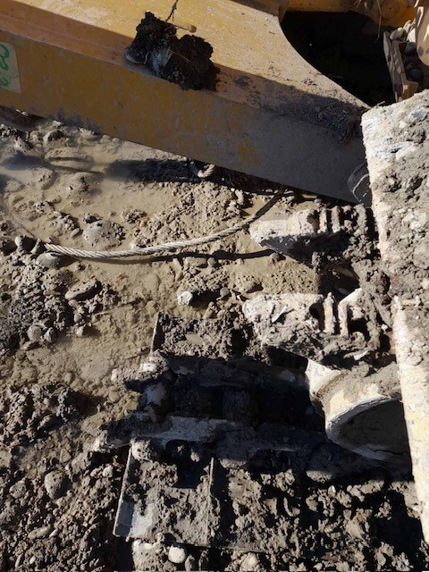

 | 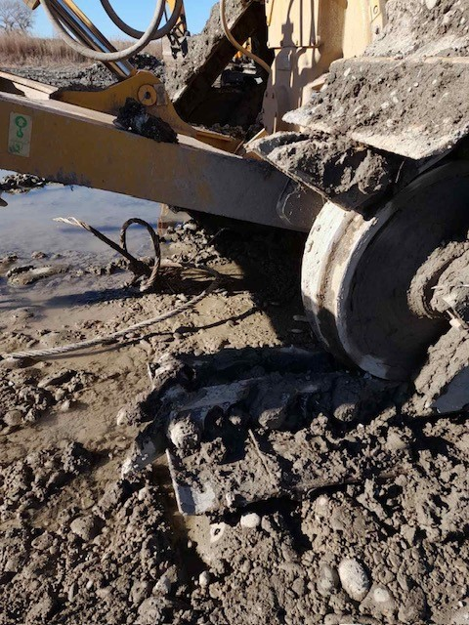 | 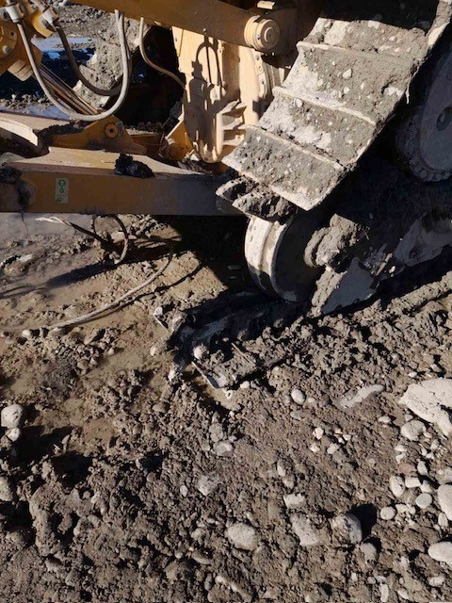

ლოტი N1 და ლოტი N2 შევსების წესები

ლოტი N1- ახალი ან მეორადი მასალებით მომსახურების შესრულება
ლოტი N1-ის შევსების წესები
N | სავალდებულო შესავსები ველები (სვეტები) | მისამართი
1 | შემოთავაზებული მასალის ბრენდი | ფურცელი: ლოტი N1, G სვეტი
2 | შემოთავაზებული მასალის წარმოების ქვეყანა და მდგომარეობა (მდგომარეობაში იგულიხსმება ახალია თუ მეორადი) | ფურცელი: ლოტი N1, H სვეტი
3 | შემოთავაზებული მასალის ფასი (დღგ-ეს ჩათვლით) GEL | ფურცელი: ლოტი N1, I სვეტი
4 | სულ ღირებულება (დღგ-ეს ჩათვლით) GEL | ფურცელი: ლოტი N1, J სვეტი
5 | საგარანტიო ვადა | ფურცელი: ლოტი N1, K სვეტი
6 | საგარანტიო პირობა | ფურცელი: ლოტი N1, L სვეტი
7 | მოწოდების/მომსახურების შესრულების პერიოდი, ვადა და ადგილი | ფურცელი: ლოტი N1, M სვეტი

N | ლოტი N1-ის პირობები და განსაკუთრებული მოთხოვნები
1 | * პრეტედენტის შესრულებული სამუშაო უნდა იყოს მაღალი ხარისხის და შესრულებულ მომსახურებაზე უნდა გავრცელდეს მინიმუმ 6 თვიანი გარანტია. დიდ პერიოდზე შემოთავაზებულ საგარნტიო პერიოდს მიენიჭება უპირატესობა; სამუშაოს შესრულების მოკლე ვადებს მიენიჭება უპირატესობა;
2 | * პრეტედენტს აქვს უფლება შემოგვთავაზოს როგორც მეორადი ასევე ახალი BRAND NEW წარმოების მასალები; წარმოების ქვეყანა და მდგომარეობა უნდა მიუთითოს შესაბამის სვეტებში;
3 | * პრეტედენტის შემოთავაზება ძალაში უნდა იყოს ტენდერის დასრულებიდან 30 დღის განმავლობაში;
4 | * გამარჯვებულის გამოვლენის შემდეგ გაფორმდება შესყიდვის და მომსახურების ხელშეკრულება;
5 | * GWP ანგარიშსწორებას მოახდენს საქონლის/მომსახურების შესყიდვის ზედანდების/ფაქტურის გამოწერიდან და დადასტურებიდან არაუმეტეს 30 დღის განმავლობაში;

ლოტი N2 - არსებული მასალების აღდგენით მომსახურების შესრულება
ლოტი N2-ის შევსების წესები
N | სავალდებულო შესავსები ველები (სვეტები) | მისამართი
1 | შემოთავაზებული მომსახურების ფასი (დღგ-ეს ჩათვლით) GEL | ფურცელი: ლოტი N2, G სვეტი
2 | სულ ღირებულება (დღგ-ეს ჩათვლით) GEL | ფურცელი: ლოტი N1, H სვეტი
3 | საგარანტიო ვადა | ფურცელი: ლოტი N1, I სვეტი
4 | საგარანტიო პირობა | ფურცელი: ლოტი N1, J სვეტი
5 | მომსახურების შესრულების პერიოდი, ვადა და ადგილი | ფურცელი: ლოტი N1, K სვეტი

N | ლოტი N2-ის პირობები და განსაკუთრებული მოთხოვნები
1 | * პრეტედენტის შესრულებული სამუშაო უნდა იყოს მაღალი ხარისხის და შესრულებულ მომსახურებაზე უნდა გავრცელდეს მინიმუმ 3 თვიანი გარანტია. დიდ პერიოდზე შემოთავაზებულ საგარნტიო პერიოდს მიენიჭება უპირატესობა; სამუშაოს შესრულების მოკლე ვადებს მიენიჭება უპირატესობა;
2 | * პრეტედენტის შემოთავაზება ძალაში უნდა იყოს ტენდერის დასრულებიდან 30 დღის განმავლობაში;
3 | * გამარჯვებულის გამოვლენის შემდეგ გაფორმდება შესყიდვის და მომსახურების ხელშეკრულება;
4 | * GWP ანგარიშსწორებას მოახდენს საქონლის/მომსახურების შესყიდვის ზედანდების/ფაქტურის გამოწერიდან და დადასტურებიდან არაუმეტეს 30 დღის განმავლობაში;

 | ტექნიკა გაჩერებულია ნატახტარში. ტექნიკის ადგილზე დასათვალიერებლად გთხოვთ დაგვიკავშირდეთ შემდეგ ნომერზე: 599 530 066

